（参考）事業所の探し方
軽減を受けられる事業所の探し方

○ 一覧表１列目「介護保険事業所の所在地」から県内の市町村を選択すると、選んだ市町村に所在する事業所が表示されます。
○ 以下の市町村については、広域連合としてまとめています。「△△広域連合（××市）」
東海市、大府市、知多市、東浦町…知多北部広域連合
豊橋市、豊川市、蒲郡市、新城市、田原市、設楽町、東栄町、豊根村…東三河広域連合

利用者負担の軽減を受けられる事業所一覧 |  |  |  |  | 令和7年6月時点
介護保険事業所 の所在地 | 事業所番号 | 社会福祉法人等名 | 介護保険事業所名 | 所在地 | 利用者負担軽減を受けられる 対象サービスの種類
01名古屋市 | 〇〇〇〇 | 〇〇〇〇 | 〇〇〇〇 | 〇〇〇〇 | 介護老人福祉施設
02岡崎市 | 〇〇〇〇 | 〇〇〇〇 | 〇〇〇〇 | 〇〇〇〇 | 短期入所生活介護
03一宮市 | 〇〇〇〇 | 〇〇〇〇 | 〇〇〇〇 | 〇〇〇〇 | 訪問介護
04半田市 | 〇〇〇〇 | 〇〇〇〇 | 〇〇〇〇 | 〇〇〇〇 | 介護予防短期入所生活介護
左の「介護保険事業所名」に書かれている事業所で提供されているサービスのうち利用者負担軽減を受けられるサービスが書かれています。

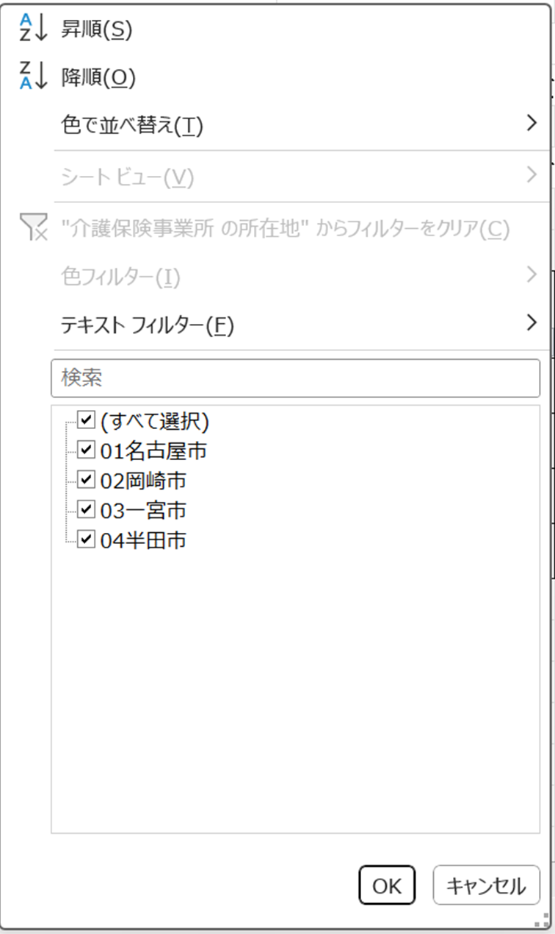

①市町村名を直接打ち込む
②チェックボックスを選択する
（チェックの入っている市町村が一覧として
表示されます。）
①または②の後でここをクリック

